Samsung
□ Sourcing needs list of Samsung_2022
No. STT | Samsung' subsidiaries Nhà máy Samsung | Category Phân loại | Item spec Thông số kỹ thuật | Unit ĐV | Business area Lĩnh vực kinh doanh | Application (Dùng để làm gì, dùng trong sản phẩm nào…) | Purchasing quantity Số lượng mua 2021 | Need Approval by HQ - yes (O) or no (X) | Photos | Remarks
1 | 2 | 3 | 5 | 6 | 10 | 11 | 13 | 15 | 17 | 18
1 | SEHC | VD | PAD-AIR CUSHION;75QAQ60G,LDPE,T0.2,W530, | PC | MECHA | Packing TV | 300,000 | O
2 | SEHC | VD | BAG AIR;LDPE,T0.2,W1000,L1800,TRP,For ox | PC | MECHA | Packing TV | 300,000 | O
3 | SEHC | VD | BAG ROLL;LDPE,T0.05,W2400,L100m,TRP,RECY | PC | MECHA | Packing TV | 5,000 | O
4 | SEHC | VD | BAG ACCESSORY;LDPE,T0.06,W450,L420,TRP,R | PC | MECHA | Packing TV | 80,000 | O
5 | SEHC | VD | BAG ZIPPER;LDPE,T0.05,W60,L60,TRP,RECYCL | PC | MECHA | Packing TV | 80,000 | O
6 | SEHC | VD | POWER CORD-DT;IND,2P-F,250V,2.5A,BLK,L15 | PC | ELEC | TV | 190,100 | O
7 | SEHC | VD | POWER CORD-DT;ARG,2P-F,250V,2.5A,BLK,L15 | PC | ELEC | TV | 75,780 | O
8 | SEHC | VD | POWER CORD-DT;USA,2P-F,125V,7A,BLK,L2400 | PC | ELEC | TV | 26,000 | O
9 | SEHC | VD | POWER CORD-DT;EUR,3P-F,250V,10A,BLK,L300 | PC | ELEC | TV | 10,140 | O
10 | SEHC | VD | POWER CORD-DT;EUR,2P-F,250V,2.5A,BLK,L15 | PC | ELEC | TV | 20,160 | O
11 | SEHC | VD | FFC;UHD,Straight,L57,68P | PC | ELEC | TV & Monitor | 204,656 | O
12 | SEHC | VD | FFC;CRG9_49inch_FFC,Straight,L57,96P | PC | ELEC | TV & Monitor | 169,932 | O
13 | SEHC | VD | FFC;Kant-s,43M5300,Fold,L450,51P,- | PC | ELEC | TV & Monitor | 156,201 | O
14 | SEHC | VD | FFC;C27G55T,Fold,L250,51P | PC | ELEC | TV & Monitor | 86,405 | O
15 | SEHC | VD | FFC;G55T 27inch,Fold,L510,12P | PC | ELEC | TV & Monitor | 90,427 | O
16 | SEHC | VD | FFC;24T350FHUXEN,Fold,L310,30P | PC | ELEC | TV & Monitor | 120,414 | O
17 | SEHC | VD | FFC;QN50Q60BAFXZA,Fold,L500,24P,Locking | PC | ELEC | TV & Monitor | 47,556 | O |  | Amount & Qty record until April 2022
18 | SEHC | VD | FFC;QN55Q60BAFXZA,Fold,L500,24P,Locking | PC | ELEC | TV & Monitor | 75,686 | O |  | Amount & Qty record until April 2022
19 | SEHC | VD | FFC;QN90B 55,Fold,L570,51P,LED- Driver # | PC | ELEC | TV & Monitor | 71,721 | O |  | Amount & Qty record until April 2022
20 | SEHC | VD | FFC;QN90B 55,Fold,L690,51P,LED- Driver # | PC | ELEC | TV & Monitor | 62,596 | O |  | Amount & Qty record until April 2022
21 | SDIV | Silicon pad | SILICONE, K2A-R153 AL | pc | Electrics/Electronics | Dùng làm miếng đệm in | 501 | X
22 | SDIV | Plate | Steel | pc | Electrics/Electronics | Tấm in, dùng như khuông in | 600 | X
23 | SDIV | Glove | ESD | pair | Electrics/Electronics | Dùng trong tất cả công đoạn sản xuất | 235,620 | X
24 | SDIV | Inner cup | 90mm | pc | Electrics/Electronics | Dùng để đựng mực trong công đoạn in | 17,900 | X
25 | SDIV | Bakelite TW | BAKELITE PLATE;400X370X15MM;SDI;TAIWAN;E | PC | Electrics/Electronics | Gia công CNC | 719 | X
26 | SDIV | vacuum pad | VACUUM PAD;N1T6L11D16;SDI | PC | Electrics/Electronics | Hút cell trên line | 1,919 | X
27 | SDIV | Fiber | FIBER;FIBER GLASS 370X320X18MM,ESD;SDI | PC | Electrics/Electronics | Gia công CNC | 265 | X
28 | SDIV | Solder Tip | Quick 911G-16DV2 | PC | Electrics/Electronics | Dùng cho máy hàn | 1,000 | X
29 | SDIV | Solder Tip | Quick 911G-20DV1 | PC | Electrics/Electronics | Dùng cho máy hàn | 800 | X
30 | SDIV | Soldering pump | QUICK 903A(1.5m) | PC | Electrics/Electronics | Dùng cho máy hàn | 38 | X
31 | SDIV | Solder Tip | 303K-QUICK | PC | Electrics/Electronics | Dùng cho máy hàn | 2,292 | X
32 | SDIV | Soldering pump | Quick QK 9018M | PC | Electrics/Electronics | Dùng cho máy hàn | 5 | X
33 | SDIV | Glue | TSE3941-W (300ml/ pc) | PC | Electrics/Electronics | Dùng để dính các linh kiện điện tử | 1,316 | X
34 | SDIV | Router bit | L=7mm, ø =1.2. Material: Steel | PC | Electrics/Electronics | Dùng cho máy hàn | 3,500 | X
35 | SDIV | Welding electrodes | D= 4mm; 1000mm/bar; material: copper | PC | Electrics/Electronics | Dùng cho máy hàn | 55 | X
36 | SDIV | Rubber | PACK RUBBER ETC;LEV;EZGO;MODULAR PACK_MA | PC | Batery | NVL sản xuất Pin | 8,200 | O
37 | SDIV | AL - wire | PACK TAB;AL WIRE;LEV;John Deere;Gen2.0 C | M | Batery | NVL sản xuất Pin | 408,000 | O |  | Price USD/m
38 | SDIV | PE bag | COMMON PACKING BAG;POLYMER MANUAL;LDPE;L420mm;W420mm;T0.035mm;M TYPE | PC | battery | NVL đóng gói | 1,341,200 | O
39 | SDIV | Packing Guide | PACK PACKING GUIDE;GEN 2.0 COMPOSITE Mod | PC | Batery | NVL đóng gói | 54,109 | O
40 | SDIV | Tray | COMMON PACKING TRAY;SEC_R3_Beyond X_PGF5 | PC | Batery | NVL đóng gói | 600 | O
41 | VPC | Chemical | [MANOX-20] MANOX-20,RED,PLASTIC,20KG,12037-29-5,2-7%,1306-38-3,60-70%,1312-81-8,20-30%,1313-97-9,1% | KG |  | grinding Glass | 345,251 | x
42 | VPC | Chemical | [THERMAL CURALBLE GLASS MASKING INK[MA-830 TR18700]] THERMAL CURALBLE GLASS MASKING INK[MA-830 TR187002,BLUE,PLASTIC,1KG/ 1 BT,112-34-5,45-55%,25213-24-5,45-55%,9003-39-8,1- | KG |  | Glass masking | 53,636 | x
43 | VPC | Chemical | [CERAMIC BALL MEDIA - B60/120#(CH)] CERAMIC BALL MEDIA - B60/120#(CH),COLOURLESS,PLASTIC,25KG,0,125~0.250mm,1314-23-4,60%,1344-28-1,7%,60676-86-0,33% | PCS |  | polishing CNC product | 42,535 | x
44 | VPC | Chemical | [CERAMIC BEAD B205 KOREA BLAST] CERAMIC BEAD B205 KOREA BLAST,WHITE,PLASTIC,25kg,1314-23-4,60~70%,1344-28-1,10%,65997-17-3,28~33% | PCS |  |  | 367,597 | x
45 | VPC | Tool | BRUSH EPLS 195QX345X27.5MM,POM,PLASTIC,OD215,ID96,BL17.5,BT17,BASE INNOVATE | PCS |  | polishing Glass | 15,157 | x
46 | VPC | Tool | [BRUSH F FTG V4] BRUSH F FTG V4,POM, NYLON 612,OD250,ID96,BL12,BODY LENGTH 167MM, SOI 0.05x12MM | PCS |  | polishing Glass | 421,350 | x
47 | SEHC | DA | POWER CORD-AT;H05VV-F 3x0.75mm2,BLK,EU3F | PC | Electronics | REF | 364,814 | O |  | Need to find local vendor for check localization
48 | SEHC | DA | BATTERY-MN;1.5V,R03,10.5x44.5m,7.5g,AAA | PC | Electronics | VC | 539,532 | O |  | Need to find local vendor for check localization
49 | SEHC | DA | BATTERY-MN;1.5V,R6,14.5x50mm,14.8g | PC | Electronics | VC | 460,120 | O |  | Need to find local vendor for check localization
50 | SEHC | DA | DOOR GLASS;WF8804DP,GLASS,T5,-,-,NATURAL | PC | Electronics | WM | 291,427 | O |  | Need to find local vendor for check localization
51 | SEHC | DA | DOOR GLASS;ALL MODEL,GLASS,ARC/SODALIME | PC | Electronics | WM | 525,756 | O |  | Need to find local vendor for check localization
52 | SEHC | DA | VALVE WATER;AC220-240V,Bracket,1in 2out, | PC | Electronics | WM | 143,944 | O |  | Need to find local vendor for check localization
53 | SEHC | DA | GLASS-SHELF REF;341.3x455.6mm,T3.2,GLASS | PC | Electronics | REF | 614,226 | O |  | Need to find local vendor for check localization
54 | SEHC | DA | BAG PE;LDPE,T0.05,W200,L300,TRP,RECYCLE+ | PC | Electronics | VC | 2,445,875 | O |  | Need to find local vendor have certificate (Bio, Recycle:GRS, RCS, ECAS, SASO) for check dualization
55 | SEHC | DA | WIRE HARNESS-PBA;30P,WHEEL RIGHT,POWER I | PC | Electronics | VC | 61,342 | O | 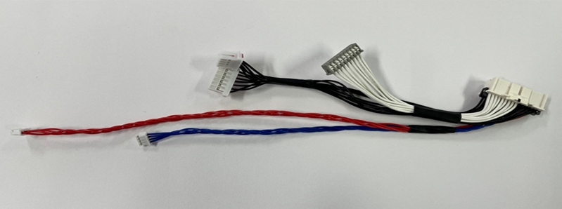 | Need to sourcing vendor have machine wire twisted for check dualization
56 | SEHC | DA | WIRE HARNESS-PBA;12P,DRUM ASSY,DUST DETE | PC | Electronics | VC | 61,342 | O |  | Need to sourcing vendor have machine wire twisted for check dualization
57 | SEHC | DA | WIRE HARNESS-SENSOR;22P,SENSOR LEFT,CLIF | PC | Electronics | VC | 61,342 | O |  | Need to sourcing vendor have machine wire twisted for check dualization
58 | SEHC | DA | WIRE HARNESS-PBA;22P,WHEEL LEFT,DUSTBIN, | PC | Electronics | VC | 61,342 | O |  | Need to sourcing vendor have machine wire twisted for check dualization
59 | SEHC | DA | WIRE HARNESS-SENSOR;22P,SENSOR RIGHT,BRU | PC | Electronics | VC | 61,342 | O |  | Need to sourcing vendor have machine wire twisted for check dualization
60 | SEHC | DA | WIRE HARNESS-TERMINAL;4P,CHARGER TERMINA | PC | Electronics | VC | 194,596 | O |  | Need to sourcing vendor have machine wire twisted for check dualization
61 | SEHC | DA | WIRE HARNESS-TERMINAL;4P,CHARGER TERMINA | PC | Electronics | VC | 132,608 | O |  | Need to sourcing vendor have machine wire twisted for check dualization
62 | SEHC | DA | WIRE HARNESS-SENSOR;22P,SENSOR LEFT,CLIF | PC | Electronics | VC | 282,166 | O |  | Need to sourcing vendor have machine wire twisted for check dualization
63 | SEHC | DA | WIRE HARNESS-SENSOR;22P,SENSOR RIGHT,BRU | PC | Electronics | VC | 282,166 | O |  | Need to sourcing vendor have machine wire twisted for check dualization
64 | SEHC | DA | GI SGCC | KG | Electrics/Electronics | Cover back, cabi, Bracket | 11,000,000 | O

1st Vendor
□ Sourcing needs list of Samsung's 1st vendor_2022
No. STT | Samsung' 1st vendors name Tên NCC cấp 1 | Category Phân loại | Vendor code | Item spec (Name, dimension, components Thông số kỹ thuật (tên, kích thước, nguyên vật liệu) | Unit ĐV | Business area Lĩnh vực kinh doanh của công ty | Application (Dùng để làm gì, dùng trong sản phẩm nào…) | Purchasing quantity Số lượng mua 2021 | Photos | Remarks
1 | 2 | 3 | 4 | 6 | 7 | 11 | 12 | 14 | 17 | 18
1 | Hansol | Material | E1IS | GASKET-EMI | pcs |  | PBA material | 100
2 | Hansol | Material | E1IS | GASKET-EMI | pcs |  | PBA material | 26,793
...
 |  |  |  |  | pcs |  | PBA material | -
 |  |  |  |  | pcs |  | PBA material | -
 |  |  |  |  | pcs |  | PBA material | -
 |  |  |  |  | pcs |  | PBA material | -
 |  |  |  |  | pcs |  | PBA material | -
 |  |  |  |  | pcs |  | PBA material | -
 |  |  |  |  | pcs |  | PBA material | -
 |  |  |  |  | pcs |  | PBA material | -
 |  |  |  |  | pcs |  | PBA material | -
 |  |  |  |  | pcs |  | PBA material | -
 |  |  |  |  | pc | Electrics/Electronics | packing | 28,300 | 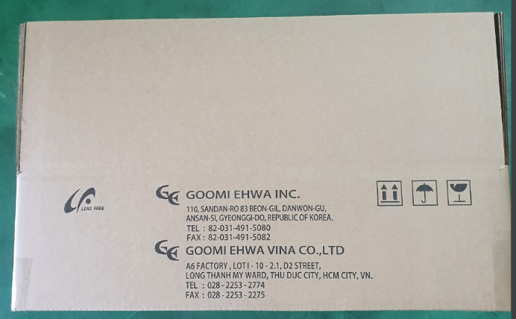
 |  |  |  |  | pc | Electrics/Electronics | packing | 11,300
 |  |  |  |  | pc | Electrics/Electronics | packing | 35,000 | 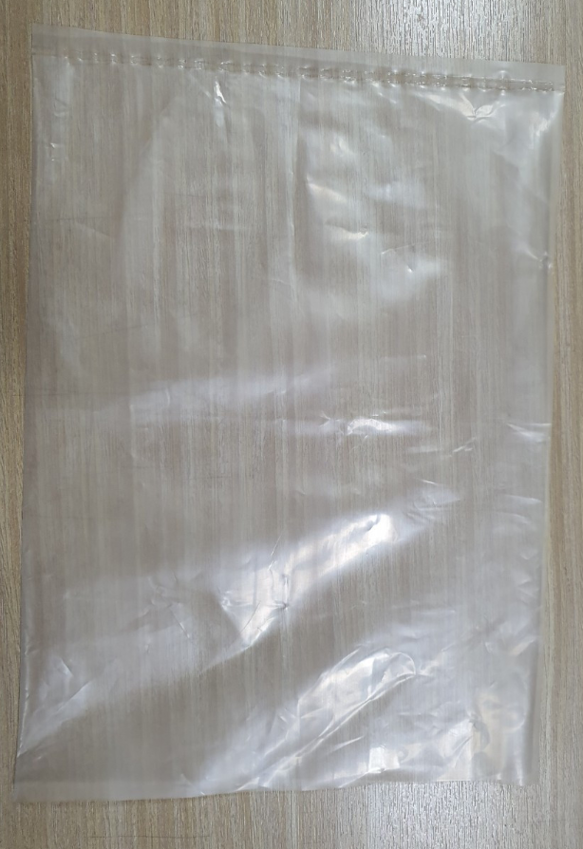
 |  |  |  |  | pc | Electrics/Electronics | packing | 26,000
 |  |  |  |  | pc | Electrics/Electronics | packing | 30,000
 |  |  |  |  | PC | Electrics/Electronics | SMPS | 1,000,000 | 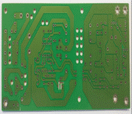
 |  |  |  |  | Pham Van Vinh | vacuum cleaner | 9,800 | 0.198
 |  |  |  |  | Mr.Nhan | Pipe & Cord reel
 |  |  |  |  | Mr.Nhan | Pipe

VD HQ
STT | Sử dụng cho sản phẩm | Hạng mục cần tìm kiếm | Các yêu cầu chính | Ảnh/Bản vẽ
1 | TV | Connector | 1. Doanh nghiệp (DN) có thể cung cấp nhiều loại sản phẩm (Jack RJ45, Connector HDMI, USB, etc)
2 | TV | Aluminum metal cover | 1. DN có thể xử lý anot, có kinh nghiệm trong gia công chính xác, xử lý bề mặt hairline | 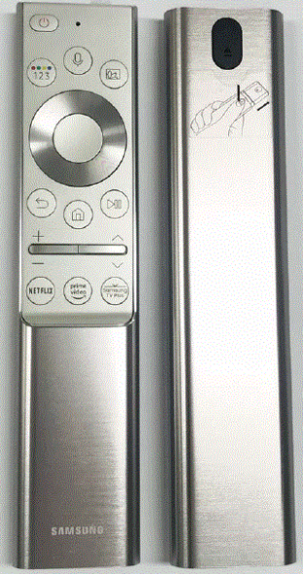
 |  | (Remote Control) | 2. Nguồn nguyên vật liệu nhôm (trong nước/từ nước nào khác)
3 | TV | ND magnet | 1. Nguồn nguyên vật liệu nhập khẩu từ nước nào (neodiminium) | 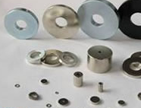
 |  | (TV Slim Speaker) | 2. Cần phải cạnh tranh được với các nhà sản xuất nam châm của TQ
 |  |  | 3. Nếu nhập khẩu đất hiếm từ TQ, làm thế nào để đảm bảo việc cung ứng
4 | TV Accessory Stand | Holder Gear Relay | 1. Loại tiêu chí quản lý độ chính xác nào đang sử dụng? ( JIS ? JIGMA ? DIN ? KS ?)
 |  | (TV Rotation Accessory Stand) | 2. Có thiết bị RUNOUT không ? (Độ JIGMA có thể đo được không?)
 |  |  | 3. Nếu không có thiết bị RUNOUT, thì có thiết bị nào tương tự (ROLLING measurement-CNC type equipment) có thể đo JIS hay không?
5 | TV Accessory Stand | Bracket Stand Link (Steel Pipe) | 1. Thép SPCC
 |  | (TV Rotation Accessory Stand) | 2. Sơn tĩnh điện power coating và gia công đục lỗ
6 | TV | Cover Stand Top | 1. Cần máy die-casting to
 |  | (TV Rotation Accessory Stand)
7 | TV | Bracket Nut | 1. Cần có khả năng tiện CNC
8 | TV | MTC (Metal Top Chassis) | 1. Ưu tiên DN có thể xử lý công đoạn AI extrusion trong xưởng | 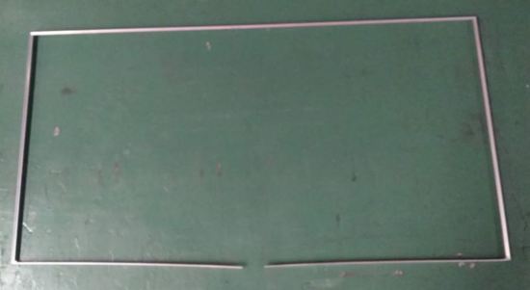
 |  |  | 2) Bể anot cần xử lý được độ dài 6m
 |  |  | 3) Sơn tĩnh điện Power coating
 |  |  | 4) Gia công uốn
 |  |  | 5) Xử lý bề mặt hairline
 |  |  | 6) Thiết bị lắp ráp
9 | Đóng gói TV | Pad-Sheet
 |  | (Đóng gói)
10 | Đóng gói TV | Air Cushion | 1.Có thể sản xuất kích thước lớn
 |  | (Đóng gói) | (75" / 85")
11 | Đóng gói TV | Eco Bag | 1. Phải có Green certification
12 | Đóng gói TV | Tem nhãn POP Label
13 | Đóng gói TV | Băng dính giấy | 1. Băng dính PET
14 | Đóng gói TV | Hạt nhựa EPS tái chế Recycled EPS Resin (Packaging Cushion) | 1. MSDS, TDS, RoHS, Eco-Friendly certification, SET Reliability Needed
15 | TV | Push Pin |  | 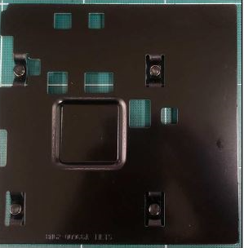
 |  | (Heat Sink)
16 | TV | Heat Sink
 |  | (AI Plate)
17 | TV | PCM (Phased Change Material)
 |  | (Heat Sink)
18 | TV | Heat Pipe | N/A
 |  | (Heat Sink)
19 | TV | Remote Control | 1. DN cần phát triển công nghệ mới, sản xuất điều khiển theo xu hướng công nghệ mới
 |  |  | 2. Khi việc cung cấp chất bán dẫn phát sinh vấn đề, DN cần có thể xử lý và đảm bảo nguồn cung ứng
20 | TV | Slim Speaker | 1. Yêu cầu có kinh nghiệm phát triển và sản xuất TV slim speakers | N/A
...

